入力用シート
...
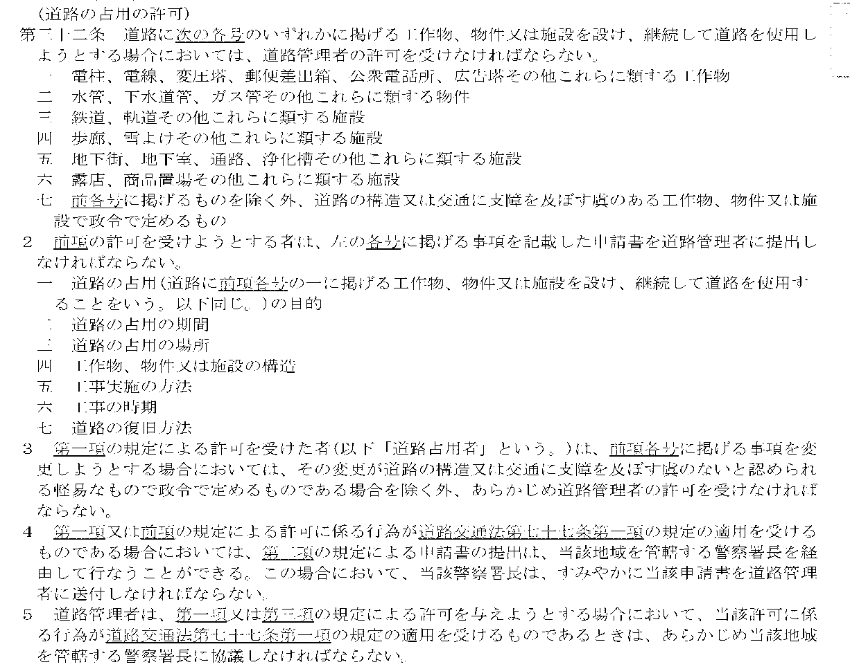
...
 |  | 草加市長
 |  | 浅井 昌志
...
 |  |  | 号線
...
日間
...
縮尺は、
案内図：1/1,500
平面図：1/500
縦断図：縦 1/100・横 1/500
横断図：1/100
を標準とします。
...
 | ）
...

申請書一式
...
承認申請
...
協 議
 |  |  |  |  |  |  |  |  |  |  |  |  |  |  |  |  |  |  |  |  |  |  |  |  | 書
 |  |  |  |  |  |  |  |  |  |  |  |  |  |  |  |  |  | __________
 |  |  |  |  |  |  |  |  |  |  |  |  |  |  |  |  |  | __________
...
 |  |  |  |  |  |  |  |  |  |  |  |  |  |  |  |  |  |  |  |  |  |  |  |  |  |  |  |  |  | 令和
...
 |  |  |  |  |  |  |  |  |  |  |  |  |  |  |  |  |  |  |  |  |  | 〒 －
 |  |  |  |  |  |  |  |  |  |  |  |  |  |  |  |  |  |  |  |  | 住所 | 0
 |  |  |  |  |  |  |  |  |  |  |  |  |  |  |  |  |  |  |  |  | 氏名 | 0
 |  |  |  |  |  |  |  |  |  |  |  |  |  |  |  |  |  |  |  |  |  | 0
 |  |  |  |  |  |  |  |  |  |  |  |  |  |  |  |  |  |  |  |  |  |  |  |  | 担当者 |  |  |  | 0
...
 |  |  |  |  |  |  |  |  |  |  |  |  |  |  |  |  |  |  |  |  |  |  |  |  | ＴＥＬ |  |  |  | 0
第７条の承認を申請

第12条の規定により協議
...
 |  |  |  |  |  |  |  |  |  |  |  |  |  | _________________________
 |  |  |  |  |  |  |  |  |  |  |  |  |  | _________________________
...
 |  |  |  |  |  |  |  |  | 0
...
 |  |  |  |  |  |  |  |  | 0
...
 |  |  | 0
 |  |  | 0 |  |  |  |  |  |  |  |  |  |  |  |  |  | 0 |  |  |  |  |  |  |  |  |  |  |  |  |  | 0
 |  |  | 0 |  |  |  |  |  |  |  |  |  |  |  |  |  | 0 |  |  |  |  |  |  |  |  |  |  |  |  |  | 0
 |  |  | 0 |  |  |  |  |  |  |  |  |  |  |  |  |  | 0 |  |  |  |  |  |  |  |  |  |  |  |  |  | 0
 |  |  | 0 |  |  |  |  |  |  |  |  |  |  |  |  |  | 0 |  |  |  |  |  |  |  |  |  |  |  |  |  | 0
 |  |  | 令和 |  | 0 | 年 |  | 0 |  | 月 |  |  | 0 | 日から |  |  |  |  |  |  | 工事実施 |  |  |  | 0
 |  |  |  |  |  |  |  |  |  |  |  |  |  |  |  |  | ( 日間)

 |  |  | 令和 |  | 0 | 年 |  | 0 |  | 月 |  |  | 0 | 日まで |  |  |  |  |  |  | の 方 法

 |  |  | 工事の結果完成した物件は、完了確認を経て寄付します。
案内図
平面図
縦断図
横断図
構造図
現況写真
公図
...
 |  |  |  |  |  |  |  |  |  |  |  | _______ |  |  | _______ |  |  |  | _______
 |  |  |  |  |  |  |  |  |  |  |  | _______ |  |  | _______ |  |  |  | _______
同意書
その他
 |  |  |  | _______ |  |  | _______
 |  |  |  | _______ |  |  | _______

 |  |  | 0
 |  |  |  |  |  |  |  |  |  |  |  |  |  |  |  |  |  |  |  |  |  | 起案 |  |  |  | 令和 年 月 日

 |  |  |  |  |  |  |  |  |  |  |  |  |  |  |  |  |  |  |  |  |  | （建 設 部)

 |  |  |  |  |  |  | 決 定 |  | ○条件付承認 |  |  |  |  | 課 長 |  |  |  |  | 課長補佐 |  |  |  |  | 係 長 |  |  |  |  |  |  | 起 案 者

 |  |  |  |  |  |  |  |  |  |  |  |  |  |  |  |  |  |  |  |  |  |  |  |  |  |  |  |  |  |  |  | 維持補修課 占用係
 |  |  |  |  |  |  |  |  | ○不 承 認
...
承 認
...
回 答
承認
回答
・
 |  |  |  |  |  |  |  |  |  |  |  |  |  |  |  |  |  |  |  |  |  |  |  |  | 書 |  |  |  |  |  |  |  | 番号 第 号
 |  |  |  |  |  |  |  |  |  |  |  |  |  |  |  |  |  | __________ |  |  |  |  |  |  |  |  |  |  |  |  |  | _____
 |  |  |  |  |  |  |  |  |  |  |  |  |  |  |  |  |  | __________ |  |  |  |  |  |  |  |  |  |  |  |  |  | _____
...
 |  |  |  |  |  |  |  |  |  |  |  |  |  |  |  |  |  |  |  |  |  |  |  |  |  |  |  |  |  | 令和 |  |  | 年 | 月
...
 |  |  |  |  |  |  |  |  |  |  |  |  |  |  |  |  |  |  |  |  |  | 〒 －
 |  |  |  |  |  |  |  |  |  |  |  |  |  |  |  |  |  |  |  |  | 住所 | 0
 |  |  |  |  |  |  |  |  |  |  |  |  |  |  |  |  |  |  |  |  | 氏名 | 0
 |  |  |  |  |  |  |  |  |  |  |  |  |  |  |  |  |  |  |  |  |  | 0

申請
協議
 |  |  |  | 令和 |  |  |  | 年 |  |  |  |  | 月 |  |  | 日付けで |  |  |  |  |  | のあった公共物工事については、

 |  |  |  |  |  |  |  |  |  |  |  |  |  |  |  |  |  |  |  | ___________
 |  |  |  |  |  |  |  |  |  |  |  |  |  |  |  |  |  |  |  | ___________
承認
...
回答
 |  |  |  |  |  |  |  |  |  |  | します。
 |  |  |  |  |  |  | ______
 |  |  |  |  |  |  | ______

 |  |  |  |  |  |  |  |  |  |  |  |  |  |  |  |  |  |  |  |  |  |  |  |  |  |  |  | 草加市長

 |  |  | 0
...
 |  |  | 公共物の種類 |  |  |  |  |  | 0
 |  |  | 及び名称
...
 |  |  | 0 |  |  |  |  |  |  |  |  |  |  |  |  |  | 0 |  |  |  |  |  |  |  |  |  |  |  |  |  | 0
 |  |  | 0 |  |  |  |  |  |  |  |  |  |  |  |  |  | 0 |  |  |  |  |  |  |  |  |  |  |  |  |  | 0
 |  |  | 0 |  |  |  |  |  |  |  |  |  |  |  |  |  | 0 |  |  |  |  |  |  |  |  |  |  |  |  |  | 0
 |  |  | 0 |  |  |  |  |  |  |  |  |  |  |  |  |  | 0 |  |  |  |  |  |  |  |  |  |  |  |  |  | 0
 |  |  | 令和 |  | 0 | 年 |  | 0 |  | 月 |  |  | 0 | 日から |  |  |  |  |  |  | 工事実施 |  |  |  | 0
 |  |  |  |  |  |  |  |  |  |  |  |  |  |  |  |  | ( 日間)

 |  |  | 令和 |  | 0 | 年 |  | 0 |  | 月 |  |  | 0 | 日まで |  |  |  |  |  |  | の 方 法

 |  |  | 工事の結果完成した物件は、完了確認を経て寄付します。
案内図
平面図
縦断図
横断図
構造図
現況写真
公図
...
 |  |  |  |  |  |  |  |  |  |  |  | _______ |  |  | _______ |  |  |  | _______
 |  |  |  |  |  |  |  |  |  |  |  | _______ |  |  | _______ |  |  |  | _______
同意書
その他
 |  |  |  | _______ |  |  | _______
 |  |  |  | _______ |  |  | _______

 |  |  | 0
...
工事が完了したときは、直ちに別添の完了届を草加市長（以下「市長」という。）へ提出してください。 なお、完了届にあっては、施工前・施工中・施工後の写真を添付してください。 |  |  |  |  |  |  |  |  |  |  |  |  |  |  |  |  |  |  | 9 |  | 夜間及び日曜、祝日に工事を施工する場合は、一週間前に廣治届出書を提出してください。
...
承 認
...
回 答
承認
回答
・
 |  |  |  |  |  |  |  |  |  |  |  |  |  |  |  |  |  |  |  |  |  |  |  |  | 書
 |  |  |  |  |  |  |  |  |  |  |  |  |  |  |  |  |  | __________ |  |  |  |  |  |  |  |  |  |  |  |  |  | _____ | 番号 第 号
 |  |  |  |  |  |  |  |  |  |  |  |  |  |  |  |  |  | __________ |  |  |  |  |  |  |  |  |  |  |  |  |  | _____
...
 |  |  |  |  |  |  |  |  |  |  |  |  |  |  |  |  |  |  |  |  |  |  |  |  |  |  |  |  |  | 令和 |  |  | 年 | 月
...
 |  |  |  |  |  |  |  |  |  |  |  |  |  |  |  |  |  |  |  |  |  | 〒 －
 |  |  |  |  |  |  |  |  |  |  |  |  |  |  |  |  |  |  |  |  | 住所 | 0
 |  |  |  |  |  |  |  |  |  |  |  |  |  |  |  |  |  |  |  |  | 氏名 | 0
 |  |  |  |  |  |  |  |  |  |  |  |  |  |  |  |  |  |  |  |  |  | 0

申請
協議
 |  |  |  | 令和 |  |  |  | 年 |  |  |  |  | 月 |  |  | 日付けで |  |  |  |  |  | のあった公共物工事については、

 |  |  |  |  |  |  |  |  |  |  |  |  |  |  |  |  |  |  |  | ___________
 |  |  |  |  |  |  |  |  |  |  |  |  |  |  |  |  |  |  |  | ___________
承認
回答
 |  |  |  |  |  |  |  |  |  |  | します。
...
 |  |  |  |  |  |  | ______
 |  |  |  |  |  |  | ______

 |  |  |  |  |  |  |  |  |  |  |  |  |  |  |  |  |  |  |  |  |  |  |  |  |  |  |  | 草加市長

 |  |  | 0
...
 |  |  | 公共物の種類 |  |  |  |  |  | 0
 |  |  | 及び名称
 |  |  | 場所 |  |  |  |  |  | 0
...
 |  |  | 0 |  |  |  |  |  |  |  |  |  |  |  |  |  | 0 |  |  |  |  |  |  |  |  |  |  |  |  |  | 0
 |  |  | 0 |  |  |  |  |  |  |  |  |  |  |  |  |  | 0 |  |  |  |  |  |  |  |  |  |  |  |  |  | 0
 |  |  | 0 |  |  |  |  |  |  |  |  |  |  |  |  |  | 0 |  |  |  |  |  |  |  |  |  |  |  |  |  | 0
 |  |  | 0 |  |  |  |  |  |  |  |  |  |  |  |  |  | 0 |  |  |  |  |  |  |  |  |  |  |  |  |  | 0
 |  |  | 令和 |  | 0 | 年 |  | 0 |  | 月 |  |  | 0 | 日から |  |  |  |  |  |  | 工事実施 |  |  |  | 0
 |  |  |  |  |  |  |  |  |  |  |  |  |  |  |  |  | ( 日間)

 |  |  | 令和 |  | 0 | 年 |  | 0 |  | 月 |  |  | 0 | 日まで |  |  |  |  |  |  | の 方 法

 |  |  | 工事の結果完成した物件は、完了確認を経て寄付します。
案内図
平面図
縦断図
横断図
構造図
現況写真
公図
...
 |  |  |  |  |  |  |  |  |  |  |  | _______ |  |  | _______ |  |  |  | _______
 |  |  |  |  |  |  |  |  |  |  |  | _______ |  |  | _______ |  |  |  | _______
同意書
その他
 |  |  |  | _______ |  |  | _______
 |  |  |  | _______ |  |  | _______

 |  |  | 0
...
工事が完了したときは、直ちに別添の完了届を草加市長（以下「市長」という。）へ提出してください。 なお、完了届にあっては、施行前・施行中・施行後の写真を添付してください。 |  |  |  |  |  |  |  |  |  |  |  |  |  |  |  |  |  |  | 9 |  | 夜間及び日曜、祝日に工事を施工する場合は、一週間前に廣治届出書を提出してください。
...
承認申請
...
協 議
 |  |  |  |  |  |  |  |  |  |  |  |  |  |  |  |  |  |  |  |  |  |  |  |  | 書
 |  |  |  |  |  |  |  |  |  |  |  |  |  |  |  |  |  | __________
 |  |  |  |  |  |  |  |  |  |  |  |  |  |  |  |  |  | __________
...
 |  |  |  |  |  |  |  |  |  |  |  |  |  |  |  |  |  |  |  |  |  |  |  |  |  |  |  |  |  | 令和
...
法人の方はその名称
及び代表者名
 |  |  |  |  |  |  |  |  |  |  |  |  |  |  |  |  |  |  |  |  |  | 〒 －
 |  |  |  |  |  |  |  |  |  |  |  |  |  |  |  |  |  |  |  |  | 住所 | 0
 |  |  |  |  |  |  |  |  |  |  |  |  |  |  |  |  |  |  |  |  | 氏名 | 0
 |  |  |  |  |  |  |  |  |  |  |  |  |  |  |  |  |  |  |  |  |  | 0
 |  |  |  |  |  |  |  |  |  |  |  |  |  |  |  |  |  |  |  |  |  |  |  |  | 担当者
...
 |  |  |  |  |  |  |  |  |  |  |  |  |  |  |  |  |  |  |  |  |  |  |  |  | ＴＥＬ

第７条の承認を申請
第12条の規定により協議
 |  |  |  |  |  |  |  |  |  |  |  |  |  |  |  |  |  |  |  |  |  |  | します。
 |  |  |  |  |  |  |  |  |  |  |  |  |  | _________________________
 |  |  |  |  |  |  |  |  |  |  |  |  |  | _________________________
...
 |  |  |  |  |  |  |  |  | 0
...
 |  |  |  |  |  |  |  |  | 0
...
 |  |  |  |  |  |  |  |  |  |  |  |  |  |  |  |  | 規 模
...
 |  |  | 0
 |  |  | 0 |  |  |  |  |  |  |  |  |  |  |  |  |  | 0 |  |  |  |  |  |  |  |  |  |  |  |  |  | 0
 |  |  | 0 |  |  |  |  |  |  |  |  |  |  |  |  |  | 0 |  |  |  |  |  |  |  |  |  |  |  |  |  | 0
 |  |  | 0 |  |  |  |  |  |  |  |  |  |  |  |  |  | 0 |  |  |  |  |  |  |  |  |  |  |  |  |  | 0
 |  |  | 0 |  |  |  |  |  |  |  |  |  |  |  |  |  | 0 |  |  |  |  |  |  |  |  |  |  |  |  |  | 0
 |  |  | 令和 |  | 0 | 年 |  | 0 |  | 月 |  |  | 0 | 日から |  |  |  |  |  |  | 工事実施 |  |  |  | 0
 |  |  |  |  |  |  |  |  |  |  |  |  |  |  |  |  | ( 日間)

 |  |  | 令和 |  | 0 | 年 |  | 0 |  | 月 |  |  | 0 | 日まで |  |  |  |  |  |  | の 方 法

 |  |  | 工事の結果完成した物件は、完了確認を経て寄付します。
案内図
平面図
縦断図
横断図
構造図
現況写真
公図
...
 |  |  |  |  |  |  |  |  |  |  |  | _______ |  |  | _______ |  |  |  | _______
 |  |  |  |  |  |  |  |  |  |  |  | _______ |  |  | _______ |  |  |  | _______
同意書
その他
 |  |  |  | _______ |  |  | _______
 |  |  |  | _______ |  |  | _______

 |  |  | 0

記載要領

 | 1 | 本人以外の者（請負業者等）が申請しようとする場合は、委任状を添付してください。 （ただし、施行後の物件等を市に寄付するとき）

 | 2 | 申請者が法人である場合には、「住所」の欄には主たる事務所の所在地、「氏名」の欄には名称及び代表者の氏名を記載するとともに、「担当者」の欄に所属、氏名及び電話番号を記載してください。
...
承認
回答
 |  |  |  |  |  |  |  |  |  |  |  |  |  |  |  |  |  |  |  |  |  |  |  |  |  |  | のあった
 |  |  |  |  |  |  |  |  |  |  |  |  |  |  |  |  |  |  |  |  |  |  |  | _____
 |  |  |  |  |  |  |  |  |  |  |  |  |  |  |  |  |  |  |  |  |  |  |  | _____
...

